Roles Alta Adquisición
Roles en el proceso de alta de un bien inmueble por concepto de adquisición

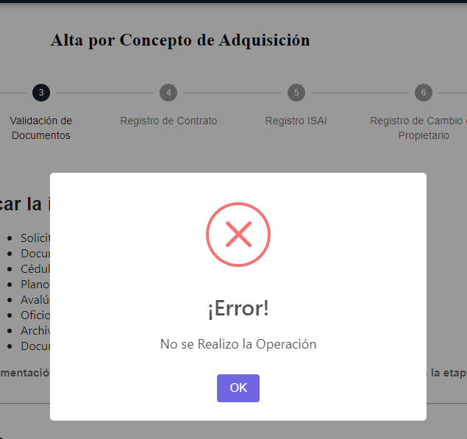
Step | Descripción | Rol | Usuario | Proceso Finalizado | Resultados esperados | Resultado Obtenido
1 | Recepción, Registro y Entrega de Oficio | Analista Administrativo | lizbeth.saucedo | Botones Desahabilitados Enviar a Validación, Guardar, Regresar a recepción y Registro | ok | Expediente Catastral se pueden agregar palabras completas especificar bien que funcionalidad deberá llevar, no se pueden cargar documentos
2 | Inspección e Integración | Jefatura de Levantamiento Topográfico | angel.rodriguez | Botones Desahabilitados Enviar a inspección e integración | ok | No se pueden cargar documentos
3 | Validación de Documentos | Analista Jurídico | Flor.Alanis | Habilitado para continuar el registro | ok | No se pueden cargar documentos
4 | Registro de Contrato | Analista Jurídico | Flor.Alanis | Habilitado para continuar el registro | ok | No se pueden cargar documentos
5 | Registro ISAI | Analista Jurídico | Flor.Alanis | Habilitado para continuar el registro | ok | No se pueden cargar documentos
6 | Registro de Cambio de Propietario | Analista Jurídico | Flor.Alanis | Habilitado para continuar el registro | ok | No se pueden cargar documentos
7 | Registro SIREGOB | Analista de Información | Erika.martinez |  | ok | No se pueden cargar documentos
8 | Acta de Asignación | Analista de Información | Erika.martinez |  | ok | No se pueden cargar documentos

